信用交易
融资融券市场交易数据统计(2025-09-25)

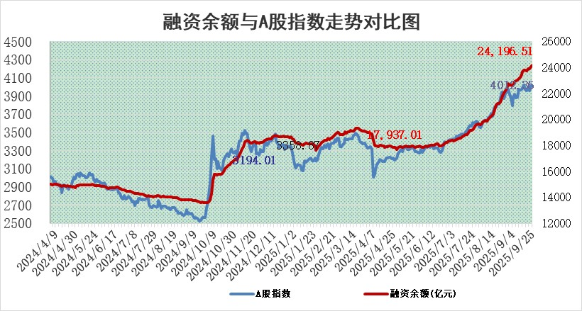
标的证券 | 融资融券余额（亿元） | 融资余额（亿元） | 融券余额（亿元） | 融资买入额（亿元） | 融资融券规模变化（亿元） | 融资余额增幅(‰) | 融券余额增幅(%)
统计数据 | 24,443.66 | 24,196.51 | 169.55 | 2,875.98 | 132.61 | 5.52 | -0.16

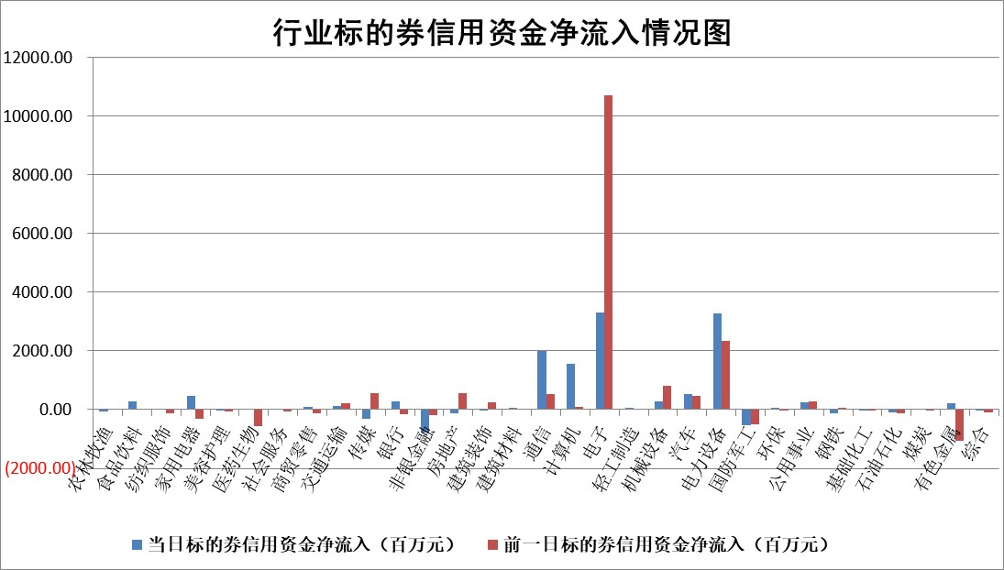

标的基金代码 | 标的基金简称 | 融资余额/市值(%) | 融资余额增幅(%) | 融资买入额/成交金额(%) | （融资余额净增额-融券余额净增额）/市值(‱) | 融券余额降幅(%) | ABS[（融资余额净增额-融券余额净增额）/市值净增额-1](%)
159902 | 华夏中小板ETF | 0.00 | 0.00 | 0.00 | 0.00 | 0.00 | 100.00
159915 | 易方达创业板ETF | 1.33 | 8.69 | 568044.84 | 10.59 | -4.17 | 94.47
159919 | 嘉实沪深300ETF | 0.49 | 0.63 | 2.13 | 0.29 | -1.60 | 99.56
159920 | 华夏恒生ETF | 25.59 | 0.02 | 11.46 | 0.52 | 0.43 | 100.83
159922 | 嘉实中证500ETF | 0.28 | 9.90 | 7.23 | 2.63 | 0.25 | 88.76
159925 | 南方沪深300ETF | 0.16 | -13.60 | 0.24 | -0.91 | 29.50 | 104.42
159928 | 消费ETF | 2.33 | 0.68 | 6.49 | 1.57 | 0.83 | 102.18
159934 | 易方达黄金ETF | 23.27 | -0.18 | 7.52 | -4.12 | 0.00 | 53.06
159939 | 全指信息技术ETF | 0.75 | -3.54 | 274.90 | -2.22 | 43.49 | 102.26
159940 | 全指金融地产ETF | 0.32 | -8.01 | 0.00 | -2.76 | 0.00 | 91.46
159995 | 半导体芯片ETF | 1.52 | 2.46 | 227.47 | 3.82 | 2.53 | 96.30
159997 | 天弘中证电子ETF | 0.89 | -11.88 | 3.51 | -12.03 | 0.00 | 121.11
159998 | 天弘中证计算机主题ETF | 0.86 | 2.21 | 0.67 | 1.87 | 0.00 | 99.10
510050 | 华夏上证50ETF | 1.39 | -0.09 | 36.13 | -0.70 | -8.32 | 101.59
510180 | 华安上证180ETF | 0.33 | 1.03 | 3.70 | 0.32 | -0.84 | 99.55
510880 | 华泰柏瑞红利ETF | 0.96 | 6.60 | 8.64 | 6.10 | 27.46 | 133.84
510900 | 易方达恒生H股ETF | 32.97 | -1.74 | 13.89 | -58.45 | 0.00 | 18.71
511010 | 5年期国债ETF | 14.54 | -1.08 | 0.03 | -15.82 | 0.00 | 1.15
511380 | 可转债及可交换债券ETF | 2.78 | -3.42 | 88.92 | -9.93 | -0.25 | 113.52
512000 | 全指证券ETF | 6.31 | 0.47 | 21.38 | 2.78 | -2.82 | 93.62
512010 | 沪深300医药卫生ETF | 2.05 | -2.89 | 68.05 | -6.48 | -44.79 | 104.36
512070 | 沪深300非银ETF | 3.61 | -1.43 | 125.15 | -5.43 | -5.58 | 116.32
512400 | 南方中证申万有色金属ETF | 2.23 | 2.33 | 3.71 | 4.00 | -19.18 | 98.89
512580 | 广发中证环保产业ETF | 0.40 | -20.58 | 0.16 | -10.36 | 0.00 | 139.67
512660 | 国泰中证军工ETF | 2.28 | -1.95 | 4.35 | -4.68 | -3.37 | 113.22
512800 | 华宝中证银行ETF | 6.23 | 0.60 | 5.12 | 3.84 | 0.66 | 133.98
512980 | 广发中证传媒ETF | 0.91 | 19.85 | 153.47 | 14.37 | -3.73 | 95.74
515030 | 华夏中证新能源汽车ETF | 0.90 | -3.34 | 1.66 | -2.86 | 2.23 | 105.80
515050 | 华夏中证5G通信主题ETF | 1.16 | -1.54 | 6.50 | -1.84 | -0.08 | 101.71
515070 | 华夏中证人工智能ETF | 1.74 | -0.19 | 34.16 | -0.33 | 0.00 | 100.11
标的股票比较指标 |  | 融资余额/流通A股市值(%) | 融资余额增幅(%) | 融资买入额/成交金额(%) | （融资余额净增额-融券余额净增额）/流通A股市值(‱) | 融券余额降幅(%) | ABS[（融资余额净增额-融券余额净增额）/流通A股市值净增额-1](%)
前十名标的个股 |  | 锦州港 | 中山公用 | 三元生物 | 沃尔核材 | 高澜股份 | 艾布鲁
 |  | 青岛中程 | 中电兴发 | 嘉曼服饰 | 剑桥科技 | 圣阳股份 | 阿莱德
 |  | 龙津药业 | 信立泰 | 金达莱 | 中润光学 | 深水海纳 | 唯万密封
 |  | 玉龙股份 | 品茗科技 | 中集集团 | 天振股份 | 润邦股份 | 意华股份
 |  | 中航产融 | 仁度生物 | 嘉应制药 | 西典新能 | 银龙股份 | 阿拉丁
 |  | 东方集团 | 西典新能 | 华恒生物 | 森鹰窗业 | 长虹美菱 | 思泉新材
 |  | 东旭蓝天 | 上海电气 | 河钢股份 | 中电兴发 | 君逸数码 | 汇成股份
 |  | 嘉寓股份 | 盈趣科技 | 东航物流 | 信宇人 | 汉宇集团 | 青云科技
 |  | 大理药业 | 智信精密 | 深赛格 | 永鼎股份 | 秦安股份 | 明阳电气
 |  | 卓朗科技 | 英诺激光 | 长高电新 | 智信精密 | 常熟汽饰 | 三元生物
后十名标的个股 |  | 创意信息 | 盟科药业 | 华软科技 | 磁谷科技 | 铁龙物流 | 创世纪
 |  | 思科瑞 | 闽东电力 | 华天科技 | 闽东电力 | 明阳电路 | 花园生物
 |  | 复旦复华 | 惠泰医疗 | 冠中生态 | 晓程科技 | 启迪环境 | 丽江股份
 |  | 绝味食品 | 石头科技 | 创意信息 | 中国宝安 | 正海生物 | 天元宠物
 |  | 中船应急 | 纬德信息 | 思科瑞 | 隆扬电子 | 悦达投资 | 东方生物
 |  | 诺泰生物 | 中科通达 | 复旦复华 | 柏诚股份 | 东富龙 | 蜂助手
 |  | 云内动力 | 毕得医药 | 绝味食品 | 海泰科 | 嘉泽新能 | 福达合金
 |  | 未名医药 | 磁谷科技 | 中船应急 | 信音电子 | 九洲药业 | 深赛格
 |  | 天茂集团 | 信音电子 | 诺泰生物 | 盟科药业 | 奇正藏药 | 中集集团
 |  | 任子行 | 佳华科技 | 云内动力 | 世嘉科技 | 中天科技 | 奥飞数据
说明：1.以上普通交易数据和信用交易数据皆以交易日收盘后数据为基准；2.上述标的证券总数据只计算标的证券市场总数据，不包括从标的证券中调出去标的证券数据，所以与交易所公布的总值略有不同； 3.上述行业采用申万一级行业分类；4.以上标的基金和标的个股中比较的6个指标值中：前5个（从左至右）为正向指标，值越大排名越靠前；第6个为逆向指标，值越小，排名越靠前；5.第6个指标中ABS[]表示求绝对值，其主要用于考量信用资金相对净流入对股价相对净变化的贡献程度；6.数据来源：wind，交易所。

 |  |  |  | 证券代码 | 新增融资余额 | 融资买入额 | 融资买入增幅前10
 |  | 1 | 西部建设 | 002302 | 80643953 | 177472374 | 41%
 |  | 2 | 天键股份 | 301383 | 27855096 | 56831811 | 39%
 |  | 3 | 井松智能 | 688251 | 7040854 | 13763946 | 27%
 |  | 4 | 国电电力 | 600795 | 116116226 | 151740647 | 23%
 |  | 5 | 华立科技 | 301011 | 9342856 | 31199107 | 23%
 |  | 6 | 捷邦科技 | 301326 | 9066090 | 22350547 | 22%
 |  | 7 | 海利尔 | 603639 | 19864834 | 35520613 | 20%
 |  | 8 | 华研精机 | 301138 | 7597460 | 13339451 | 16%
 |  | 9 | 鹏辉能源 | 300438 | 83773067 | 304558811 | 16%
 |  | 10 | 建科股份 | 301115 | 7106455 | 29879412 | 15%

